Data_radiator
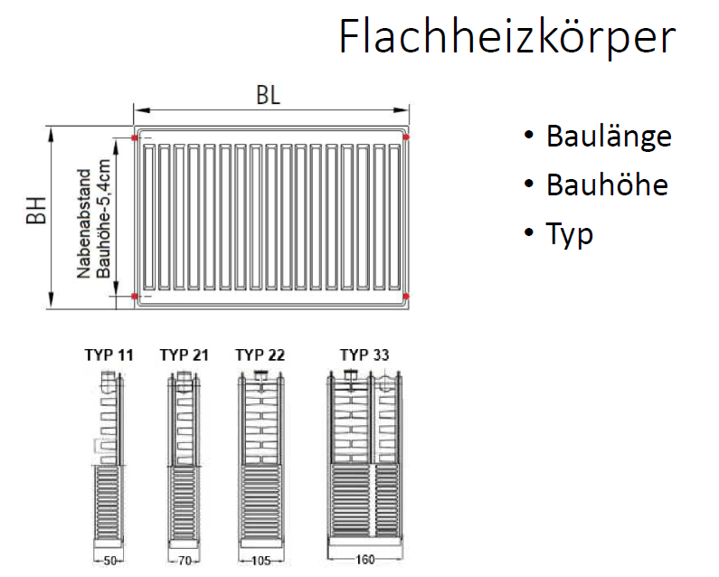


Lfd. Nr. | Spalte1 | Heizkörper Subtyp | Heizkörper_Typ | Heizkörper_Subtyp | Höhe H in mm | Breite B in mm | HK Fläche in m² | HK Volumen in m³ | Nabenabstand N in mm | Bautiefe T in mm | Nennweite DN | Außendurchmesser d in mm | Rippenhöhe in mm | Mittlere Rohrübertemperatur in K | Übertemperatur in K | Mittlere Wassertemperatur in °C | Rippenhöhe h in mm | Rippenabstand a in mm | Rohrreihen | Heizkörperexponent n | Wärmeleistung (75/65/20) in W | Wärmeleistung (75/65/20) in W/m | Wärmeleistung (75/65/20) in W/Glied | Wärmeleistung in W/m² | Kommentar
57 |  |  | Gliederheizkörper | Gussradiator | 280 |  |  |  | 200 | 250 |  |  |  |  |  |  |  |  |  | 1.30 |  |  | 69
58 |  |  | Gliederheizkörper | Gussradiator | 430 |  |  |  | 350 | 70 |  |  |  |  |  |  |  |  |  | 1.30 |  |  | 41
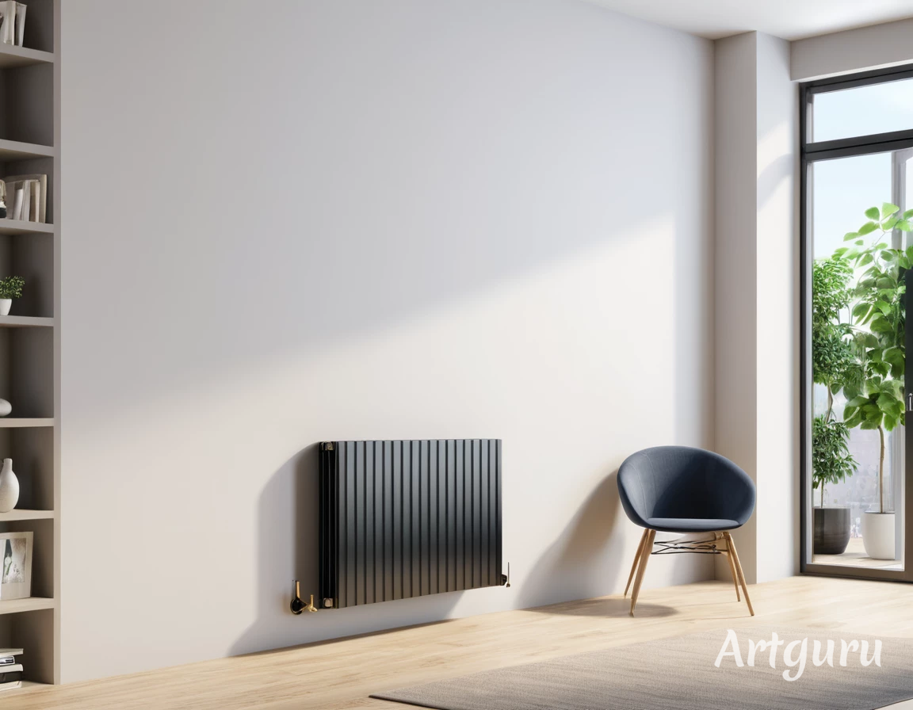
59 |  |  | Gliederheizkörper | Gussradiator | 430 |  |  |  | 350 | 110 |  |  |  |  |  |  |  |  |  | 1.30 |  |  | 53
60 |  |  | Gliederheizkörper | Gussradiator | 430 |  |  |  | 350 | 160 |  |  |  |  |  |  |  |  |  | 1.30 |  |  | 70
61 |  |  | Gliederheizkörper | Gussradiator | 430 |  |  |  | 350 | 220 |  |  |  |  |  |  |  |  |  | 1.30 |  |  | 92
62 |  |  | Gliederheizkörper | Gussradiator | 580 |  |  |  | 500 | 70 |  |  |  |  |  |  |  |  |  | 1.30 |  |  | 51
63 |  |  | Gliederheizkörper | Gussradiator | 580 |  |  |  | 500 | 110 |  |  |  |  |  |  |  |  |  | 1.30 |  |  | 69
64 |  |  | Gliederheizkörper | Gussradiator | 580 |  |  |  | 500 | 160 |  |  |  |  |  |  |  |  |  | 1.30 |  |  | 95
65 |  |  | Gliederheizkörper | Gussradiator | 580 |  |  |  | 500 | 220 |  |  |  |  |  |  |  |  |  | 1.30 |  |  | 122
66 |  |  | Gliederheizkörper | Gussradiator | 680 |  |  |  | 600 | 160 |  |  |  |  |  |  |  |  |  | 1.30 |  |  | 111
67 |  |  | Gliederheizkörper | Gussradiator | 980 |  |  |  | 900 | 70 |  |  |  |  |  |  |  |  |  | 1.30 |  |  | 84
68 |  |  | Gliederheizkörper | Gussradiator | 980 |  |  |  | 900 | 160 |  |  |  |  |  |  |  |  |  | 1.30 |  |  | 154
69 |  |  | Gliederheizkörper | Gussradiator | 980 |  |  |  | 900 | 220 |  |  |  |  |  |  |  |  |  | 1.30 |  |  | 196
70 |  |  | Gliederheizkörper | Stahlradiator | 300 |  |  |  | 200 | 160 |  |  |  |  |  |  |  |  |  | 1.30 |  |  | 38
71 |  |  | Gliederheizkörper | Stahlradiator | 300 |  |  |  | 200 | 250 |  |  |  |  |  |  |  |  |  | 1.30 |  |  | 58
72 |  |  | Gliederheizkörper | Stahlradiator | 450 |  |  |  | 350 | 110 |  |  |  |  |  |  |  |  |  | 1.30 |  |  | 42
73 |  |  | Gliederheizkörper | Stahlradiator | 450 |  |  |  | 350 | 160 |  |  |  |  |  |  |  |  |  | 1.30 |  |  | 56
74 |  |  | Gliederheizkörper | Stahlradiator | 450 |  |  |  | 350 | 250 |  |  |  |  |  |  |  |  |  | 1.30 |  |  | 75
75 |  |  | Gliederheizkörper | Stahlradiator | 600 |  |  |  | 500 | 110 |  |  |  |  |  |  |  |  |  | 1.30 |  |  | 55
76 |  |  | Gliederheizkörper | Stahlradiator | 600 |  |  |  | 500 | 160 |  |  |  |  |  |  |  |  |  | 1.30 |  |  | 75
77 |  |  | Gliederheizkörper | Stahlradiator | 600 |  |  |  | 500 | 250 |  |  |  |  |  |  |  |  |  | 1.30 |  |  | 96
78 |  |  | Gliederheizkörper | Stahlradiator | 1,000 |  |  |  | 900 | 110 |  |  |  |  |  |  |  |  |  | 1.30 |  |  | 92
79 |  |  | Gliederheizkörper | Stahlradiator | 1,000 |  |  |  | 900 | 160 |  |  |  |  |  |  |  |  |  | 1.30 |  |  | 118
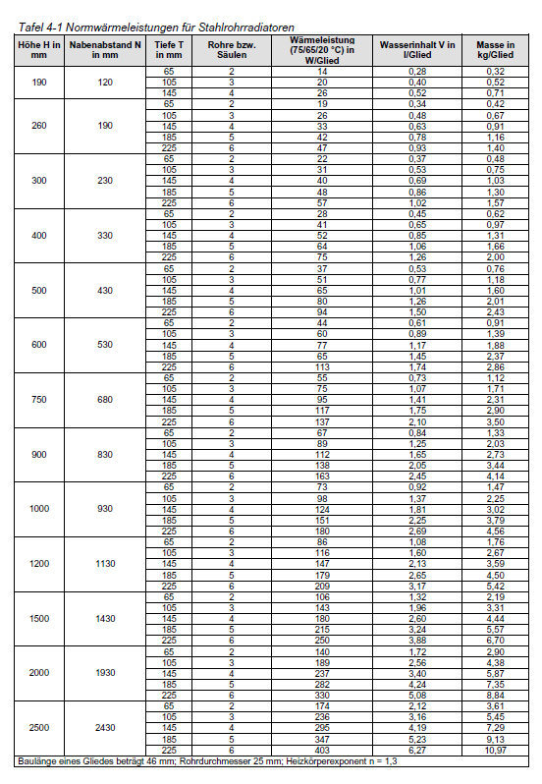
80 |  |  | Gliederheizkörper | Stahlradiator | 1,000 |  |  |  | 900 | 250 |  |  |  |  |  |  |  |  |  | 1.30 |  |  | 154
 |  |  |  |  |  |  |  |  |  |  |  |  |  |  |  |  |  |  |  |  |  |  |  |  |  | Nah | 17.8 | 32 | 49 | 70 | 91 | 113 | 150 | 200 | 236

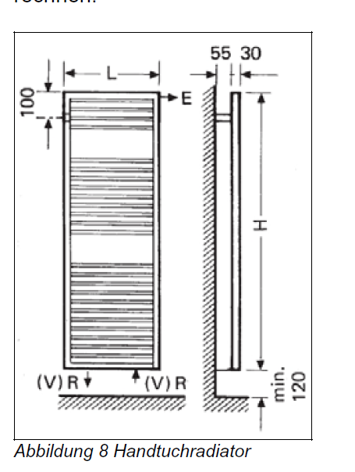
 |  |  |  |  |  |  |  |  |  |  |  |  |  |  |  |  |  |  |  |  |  |  |  |  |  | Helper Table | 1 | 2 | 3 | 4 | 5 | 6 | 7 | 8 | 9
 |  |  |  |  |  |  |  |  |  |  |  |  |  |  |  |  |  |  |  |  |  |  |  |  |  | EFH | 0 | 12.4 | 21 | 32.3 | 46 | 58.5 | 73 | 97 | 132
 |  |  |  |  |  |  |  |  |  |  |  |  |  |  |  |  |  |  |  |  |  |  |  |  |  | Entfernt | 0 | 12.4 | 21 | 32.3 | 46 | 58.5 | 73 | 97 | 132
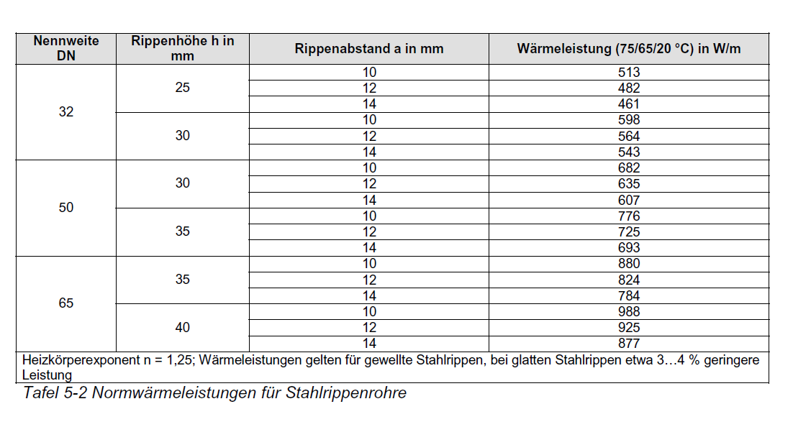
 |  |  |  |  |  |  |  |  |  |  |  |  |  |  |  |  |  |  |  |  |  |  |  |  |  | Mittel | 0 | 17 | 29 | 45 | 65 | 83.5 | 101 | 140 | 161
 |  |  |  |  |  |  |  |  |  |  |  |  |  |  |  |  |  |  |  |  |  |  |  |  |  | Nah | 0 | 18.8 | 33 | 50 | 71 | 92 | 114 | 151 | 201

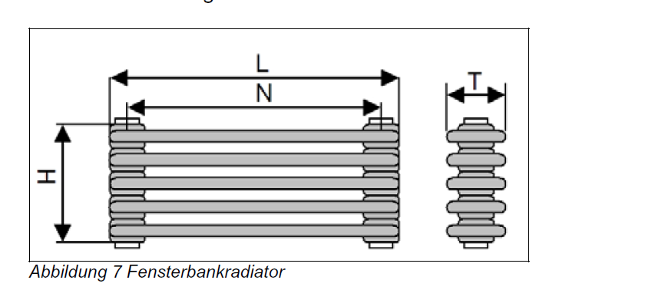
 |  |  |  |  |  |  |  |  |  |  |  |  |  |  |  |  |  |  |  |  |  |  |  |  |  | Input : | EFH
 |  |  |  |  |  |  |  |  |  |  |  |  |  |  |  |  |  |  |  |  |  |  |  |  |  | Value : | 1.44 | 86.4
 |  |  |  |  |  |  |  |  |  |  |  |  |  |  |  |  |  |  |  |  |  |  |  |  |  | Output : | 7

 |  |  |  |  |  |  |  |  |  |  |  |  |  |  |  |  |  |  |  |  |  |  |  |  |  | Oventrop AV6 | 2K P-Abweichung

 |  |  |  |  |  |  |  |  |  |  |  |  |  |  |  |  |  |  |  |  |  |  |  |  |  |  | 1 | 2 | 3 | 4 | 5 | 6 | 7 | 8 | 9
 |  |  |  |  |  |  |  |  |  |  |  |  |  |  |  |  |  |  |  |  |  |  |  |  |  | Entfernt | 6 | 12.5 | 39 | 70 | 100 | 125 | 140
 |  |  |  |  |  |  |  |  |  |  |  |  |  |  |  |  |  |  |  |  |  |  |  |  |  | Mittel | 8.5 | 17.5 | 55 | 100 | 140 | 175 | 210
 |  |  |  |  |  |  |  |  |  |  |  |  |  |  |  |  |  |  |  |  |  |  |  |  |  | Nah | 9.5 | 19 | 60 | 113 | 160 | 190 | 230

 |  |  |  |  |  |  |  |  |  |  |  |  |  |  |  |  |  |  |  |  |  |  |  |  |  | Helper Table | 1 | 2 | 3 | 4 | 5 | 6 | 7 | 8 | 9
 |  |  |  |  |  |  |  |  |  |  |  |  |  |  |  |  |  |  |  |  |  |  |  |  |  | EFH | 7 | 13.5 | 40 | 71 | 101 | 126 | 141 |  | 1
 |  |  |  |  |  |  |  |  |  |  |  |  |  |  |  |  |  |  |  |  |  |  |  |  |  | Entfernt | 7 | 13.5 | 40 | 71 | 101 | 126 | 141 |  | 1
 |  |  |  |  |  |  |  |  |  |  |  |  |  |  |  |  |  |  |  |  |  |  |  |  |  | Mittel | 9.5 | 18.5 | 56 | 101 | 141 | 176 | 211 |  | 1
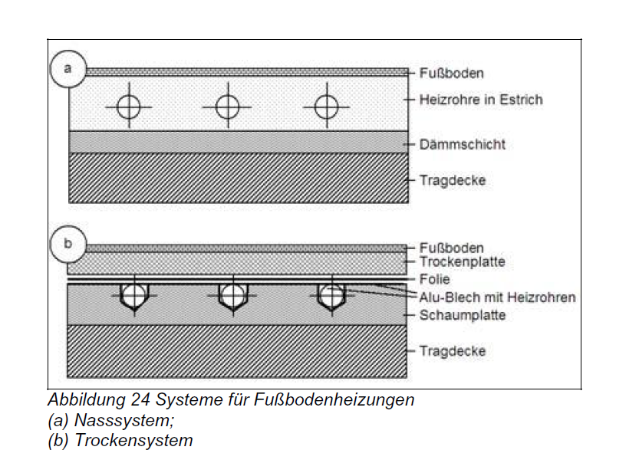
 |  |  |  |  |  |  |  |  |  |  |  |  |  |  |  |  |  |  |  |  |  |  |  |  |  | Nah | 10.5 | 20 | 61 | 114 | 161 | 191 | 231 |  | 1

 |  |  |  |  |  |  |  |  |  |  |  |  |  |  |  |  |  |  |  |  |  |  |  |  |  | Input : | EFH
 |  |  |  |  |  |  |  |  |  |  |  |  |  |  |  |  |  |  |  |  |  |  |  |  |  | Value : | 0.12
 |  |  |  |  |  |  |  |  |  |  |  |  |  |  |  |  |  |  |  |  |  |  |  |  |  | Output : | 1

 |  |  |  |  |  |  |  |  |  |  |  |  |  |  |  |  |  |  |  |  |  |  |  |  |  | Danfoss RA-N | 2K P-Abweichung

 |  |  |  |  |  |  |  |  |  |  |  |  |  |  |  |  |  |  |  |  |  |  |  |  |  |  | 1 | 2 | 3 | 4 | 5 | 6 | 7 | N
 |  |  |  |  |  |  |  |  |  |  |  |  |  |  |  |  |  |  |  |  |  |  |  |  |  | Entfernt | 9 | 17.5 | 26 | 43 | 68 | 90 | 120 | 170
 |  |  |  |  |  |  |  |  |  |  |  |  |  |  |  |  |  |  |  |  |  |  |  |  |  | Mittel | 12 | 25 | 37 | 57 | 95 | 125 | 166 | 240
 |  |  |  |  |  |  |  |  |  |  |  |  |  |  |  |  |  |  |  |  |  |  |  |  |  | Nah | 16 | 30 | 45 | 79 | 120 | 160 | 200 | 290

 |  |  |  |  |  |  |  |  |  |  |  |  |  |  |  |  |  |  |  |  |  |  |  |  |  | Helper Table | 1 | 2 | 3 | 4 | 5 | 6 | 7 | N | 9
 |  |  |  |  |  |  |  |  |  |  |  |  |  |  |  |  |  |  |  |  |  |  |  |  |  | EFH | 0 | 10 | 18.5 | 27 | 44 | 69 | 91 | 121
 |  |  |  |  |  |  |  |  |  |  |  |  |  |  |  |  |  |  |  |  |  |  |  |  |  | Entfernt | 0 | 10 | 18.5 | 27 | 44 | 69 | 91 | 121
 |  |  |  |  |  |  |  |  |  |  |  |  |  |  |  |  |  |  |  |  |  |  |  |  |  | Mittel | 0 | 13 | 26 | 38 | 58 | 96 | 126 | 167
 |  |  |  |  |  |  |  |  |  |  |  |  |  |  |  |  |  |  |  |  |  |  |  |  |  | Nah | 0 | 17 | 31 | 46 | 80 | 121 | 161 | 201

 |  |  |  |  |  |  |  |  |  |  |  |  |  |  |  |  |  |  |  |  |  |  |  |  |  | Input : | EFH
 |  |  |  |  |  |  |  |  |  |  |  |  |  |  |  |  |  |  |  |  |  |  |  |  |  | Value : | 0.91
 |  |  |  |  |  |  |  |  |  |  |  |  |  |  |  |  |  |  |  |  |  |  |  |  |  | Output : | 5

 |  |  |  |  |  |  |  |  |  |  |  |  |  |  |  |  |  |  |  |  |  |  |  |  |  | Danfoss RA-DV | 2K P-Abweichung

 |  |  |  |  |  |  |  |  |  |  |  |  |  |  |  |  |  |  |  |  |  |  |  |  |  |  | 1 | 2 | 3 | 4 | 5 | 6 | 7 | N
 |  |  |  |  |  |  |  |  |  |  |  |  |  |  |  |  |  |  |  |  |  |  |  |  |  | Entfernt | 7.7 | 11 | 15 | 20 | 34 | 60 | 80 | 100
 |  |  |  |  |  |  |  |  |  |  |  |  |  |  |  |  |  |  |  |  |  |  |  |  |  | Mittel | 10 | 13 | 18 | 33 | 48 | 77 | 95 | 129
 |  |  |  |  |  |  |  |  |  |  |  |  |  |  |  |  |  |  |  |  |  |  |  |  |  | Nah | 10.25 | 15.5 | 19 | 34 | 50 | 80 | 99 | 135

 |  |  |  |  |  |  |  |  |  |  |  |  |  |  |  |  |  |  |  |  |  |  |  |  |  | Helper Table | 1 | 2 | 3 | 4 | 5 | 6 | 7 | N
 |  |  |  |  |  |  |  |  |  |  |  |  |  |  |  |  |  |  |  |  |  |  |  |  |  | EFH | 0 | 8.7 | 12 | 16 | 21 | 35 | 61 | 81
 |  |  |  |  |  |  |  |  |  |  |  |  |  |  |  |  |  |  |  |  |  |  |  |  |  | Entfernt | 0 | 8.7 | 12 | 16 | 21 | 35 | 61 | 81
 |  |  |  |  |  |  |  |  |  |  |  |  |  |  |  |  |  |  |  |  |  |  |  |  |  | Mittel | 0 | 11 | 14 | 19 | 34 | 49 | 78 | 96
 |  |  |  |  |  |  |  |  |  |  |  |  |  |  |  |  |  |  |  |  |  |  |  |  |  | Nah | 0 | 11.25 | 16.5 | 20 | 35 | 51 | 81 | 100

 |  |  |  |  |  |  |  |  |  |  |  |  |  |  |  |  |  |  |  |  |  |  |  |  |  | Input : | EFH
 |  |  |  |  |  |  |  |  |  |  |  |  |  |  |  |  |  |  |  |  |  |  |  |  |  | Value : | 0.72
 |  |  |  |  |  |  |  |  |  |  |  |  |  |  |  |  |  |  |  |  |  |  |  |  |  | Output : | 6

 |  |  |  |  |  |  |  |  |  |  |  |  |  |  |  |  |  |  |  |  |  |  |  |  |  | Multilux4 Zweirohr | 2K P-Abweichung

 |  |  |  |  |  |  |  |  |  |  |  |  |  |  |  |  |  |  |  |  |  |  |  |  |  |  | 1 | 2 | 3 | 4 | 5 | 6 | 7 | 8
 |  |  |  |  |  |  |  |  |  |  |  |  |  |  |  |  |  |  |  |  |  |  |  |  |  | Entfernt 5kPa | 11 | 20 | 34 | 60 | 75 | 92 | 145 | 170
 |  |  |  |  |  |  |  |  |  |  |  |  |  |  |  |  |  |  |  |  |  |  |  |  |  | Mittel 10kPa | 15.5 | 28 | 47 | 70 | 106 | 130 | 175 | 190
 |  |  |  |  |  |  |  |  |  |  |  |  |  |  |  |  |  |  |  |  |  |  |  |  |  | Nah15kPa | 19 | 35 | 57.5 | 105 | 130 | 160 | 215 | 225

 |  |  |  |  |  |  |  |  |  |  |  |  |  |  |  |  |  |  |  |  |  |  |  |  |  | Helper Table | 1 | 2 | 3 | 4 | 5 | 6 | 7 | 8
 |  |  |  |  |  |  |  |  |  |  |  |  |  |  |  |  |  |  |  |  |  |  |  |  |  | EFH | 0 | 12 | 21 | 35 | 61 | 76 | 93 | 146
 |  |  |  |  |  |  |  |  |  |  |  |  |  |  |  |  |  |  |  |  |  |  |  |  |  | Entfernt | 0 | 12 | 21 | 35 | 61 | 76 | 93 | 146
 |  |  |  |  |  |  |  |  |  |  |  |  |  |  |  |  |  |  |  |  |  |  |  |  |  | Mittel | 0 | 16.5 | 29 | 48 | 71 | 107 | 131 | 176
 |  |  |  |  |  |  |  |  |  |  |  |  |  |  |  |  |  |  |  |  |  |  |  |  |  | Nah | 0 | 20 | 36 | 58.5 | 106 | 131 | 161 | 216

 |  |  |  |  |  |  |  |  |  |  |  |  |  |  |  |  |  |  |  |  |  |  |  |  |  | Input : | EFH
 |  |  |  |  |  |  |  |  |  |  |  |  |  |  |  |  |  |  |  |  |  |  |  |  |  | Value : | 0.72
 |  |  |  |  |  |  |  |  |  |  |  |  |  |  |  |  |  |  |  |  |  |  |  |  |  | Output : | 4

 |  |  |  |  |  |  |  |  |  |  |  |  |  |  |  |  |  |  |  |  |  |  |  |  |  | V-exakt | 2K P-Abweichung

 |  |  |  |  |  |  |  |  |  |  |  |  |  |  |  |  |  |  |  |  |  |  |  |  |  |  | 1 | 2 | 3 | 4 | 5 | 6
 |  |  |  |  |  |  |  |  |  |  |  |  |  |  |  |  |  |  |  |  |  |  |  |  |  | Entfernt 5kPa | 10.5 | 22 | 37 | 55 | 82 | 105
 |  |  |  |  |  |  |  |  |  |  |  |  |  |  |  |  |  |  |  |  |  |  |  |  |  | Mittel 10kPa | 15 | 30.5 | 52 | 72 | 115 | 150
 |  |  |  |  |  |  |  |  |  |  |  |  |  |  |  |  |  |  |  |  |  |  |  |  |  | Nah15kPa | 18.5 | 38 | 62 | 90 | 146 | 180

 |  |  |  |  |  |  |  |  |  |  |  |  |  |  |  |  |  |  |  |  |  |  |  |  |  | Helper Table | 1 | 2 | 3 | 4 | 5 | 6
 |  |  |  |  |  |  |  |  |  |  |  |  |  |  |  |  |  |  |  |  |  |  |  |  |  | EFH | 0 | 11.5 | 23 | 38 | 56 | 83
 |  |  |  |  |  |  |  |  |  |  |  |  |  |  |  |  |  |  |  |  |  |  |  |  |  | Entfernt | 0 | 11.5 | 23 | 38 | 56 | 83
 |  |  |  |  |  |  |  |  |  |  |  |  |  |  |  |  |  |  |  |  |  |  |  |  |  | Mittel | 0 | 16 | 31.5 | 53 | 73 | 116
 |  |  |  |  |  |  |  |  |  |  |  |  |  |  |  |  |  |  |  |  |  |  |  |  |  | Nah | 0 | 19.5 | 39 | 63 | 91 | 147

 |  |  |  |  |  |  |  |  |  |  |  |  |  |  |  |  |  |  |  |  |  |  |  |  |  | Input : | EFH
 |  |  |  |  |  |  |  |  |  |  |  |  |  |  |  |  |  |  |  |  |  |  |  |  |  | Value : | 0.2
 |  |  |  |  |  |  |  |  |  |  |  |  |  |  |  |  |  |  |  |  |  |  |  |  |  | Output : | 2

 |  |  |  |  |  |  |  |  |  |  |  |  |  |  |  |  |  |  |  |  |  |  |  |  |  | Kermi V3K S | 2K P-Abweichung

 |  |  |  |  |  |  |  |  |  |  |  |  |  |  |  |  |  |  |  |  |  |  |  |  |  |  | 1 | 1.5 | 2 | 2.5 | 3 | 3.5 | 4 | 4.5 | 5 | 5.5 | 6 | 6.5 | 7 | 7.5 | 8
 |  |  |  |  |  |  |  |  |  |  |  |  |  |  |  |  |  |  |  |  |  |  |  |  |  | Entfernt 5kPa | 28 | 40 | 49 | 60 | 69 | 77 | 85 | 96 | 110 | 125 | 139 | 150 | 160 | 170 | 180
 |  |  |  |  |  |  |  |  |  |  |  |  |  |  |  |  |  |  |  |  |  |  |  |  |  | Mittel 10kPa | 40 | 57 | 70 | 86 | 100 | 115 | 126 | 145 | 160 | 176 | 190 | 200 | 221 | 238 | 254
 |  |  |  |  |  |  |  |  |  |  |  |  |  |  |  |  |  |  |  |  |  |  |  |  |  | Nah15kPa | 49 | 68 | 84 | 105 | 125 | 140 | 155 | 171 | 187 | 203 | 226 | 247 | 263 | 281 | 300

 |  |  |  |  |  |  |  |  |  |  |  |  |  |  |  |  |  |  |  |  |  |  |  |  |  | Helper Table | 1 | 1.5 | 2 | 2.5 | 3 | 3.5 | 4 | 4.5 | 5 | 5.5 | 6 | 6.5 | 7 | 7.5 | 8
 |  |  |  |  |  |  |  |  |  |  |  |  |  |  |  |  |  |  |  |  |  |  |  |  |  | EFH | 0 | 29 | 41 | 50 | 61 | 70 | 78 | 86 | 97 | 111 | 126 | 140 | 151 | 161 | 171
 |  |  |  |  |  |  |  |  |  |  |  |  |  |  |  |  |  |  |  |  |  |  |  |  |  | Entfernt | 0 | 29 | 41 | 50 | 61 | 70 | 78 | 86 | 97 | 111 | 126 | 140 | 151 | 161 | 171
 |  |  |  |  |  |  |  |  |  |  |  |  |  |  |  |  |  |  |  |  |  |  |  |  |  | Mittel | 0 | 41 | 58 | 71 | 87 | 101 | 116 | 127 | 146 | 161 | 177 | 191 | 201 | 222 | 239
 |  |  |  |  |  |  |  |  |  |  |  |  |  |  |  |  |  |  |  |  |  |  |  |  |  | Nah | 0 | 50 | 69 | 85 | 106 | 126 | 141 | 156 | 172 | 188 | 204 | 227 | 248 | 264 | 282

 |  |  |  |  |  |  |  |  |  |  |  |  |  |  |  |  |  |  |  |  |  |  |  |  |  | Input : | EFH
 |  |  |  |  |  |  |  |  |  |  |  |  |  |  |  |  |  |  |  |  |  |  |  |  |  | Value : | 1.44
 |  |  |  |  |  |  |  |  |  |  |  |  |  |  |  |  |  |  |  |  |  |  |  |  |  | Output : | 4.5

Tabelle1
